Sheet1
1a |  | METODE LEAST COST
 |  | GUDANG I |  | GUDANG II |  | GUDANG III |  | Kapasitas Sumber
 | PABRIK A | 9 |  | 5 | 50 | 8 | 40 | 90

 | PABRIK B | 10 |  | 5 | 60 | 6 |  | 60

 | PABRIK C | 16 | 50 | 12 |  | 8 |  | 50

 | Kebutuhan Tujuan | 50 |  | 110 |  | 40 |  | 200

 |  | TOTAL BIAYA TRANSPORTASI MINIMUM
 |  | PA I | 0
 |  | PA II | 250
 |  | PA III | 320
 |  | PB I | 0
 |  | PB II | 300
 |  | PB III | 0
 |  | PC I | 800
 |  | PC II | 0
 |  | PC III | 0
 |  | Total | 1670

1b |  | Metode VAM
 |  | GUDANG I |  | GUDANG II |  | GUDANG III |  | Kapasitas Sumber | Selisih baris
 | PABRIK A | 9 |  | 5 | 50 | 8 |  | 90 | 3 | 4 | 4 | x

 | PABRIK B | 10 |  | 5 | 60 | 6 |  | 60 | 1 | 5 | x | x

 | PABRIK C | 16 | 10 | 12 |  | 8 | 40 | 50 | 4 | 4 | 4 | 16

 | Kebutuhan Tujuan | 50 |  | 110 |  | 40 |  | 200

 | selisih kolom | 1 |  | 0 |  | 2
 |  | 1 |  | 0 |  | 0
 |  | 1 |  | 0 |  | 0
 |  | 6 |  | x |  | x

 |  | TOTAL BIAYA TRANSPORTASI MINIMUM
 |  | PA I | 0
 |  | PA II | 250
 |  | PA III | 0
 |  | PB I | 0
 |  | PB II | 300
 |  | PB III | 0
 |  | PC I | 160
 |  | PC II | 0
 |  | PC III | 320
 |  | Total | 1030

NO 2 | Investasi | pasar lesu | pasar normal | pasar cerah
 |  | 0.03 | 0.15 | 0.55
 | Deposito | 45000 | 15000 | 20000
 | Emas | 25000 | 20000 | 40000
 | Saham | 15000 | 30000 | 50000

 | Kriteria Max | saham
 | Kriteria Min | emas
 | Kemungkinan Max | saham
 | Laplace
 |  | Dep | 14600
 |  | Emas | 25750
 |  | saham | 32450
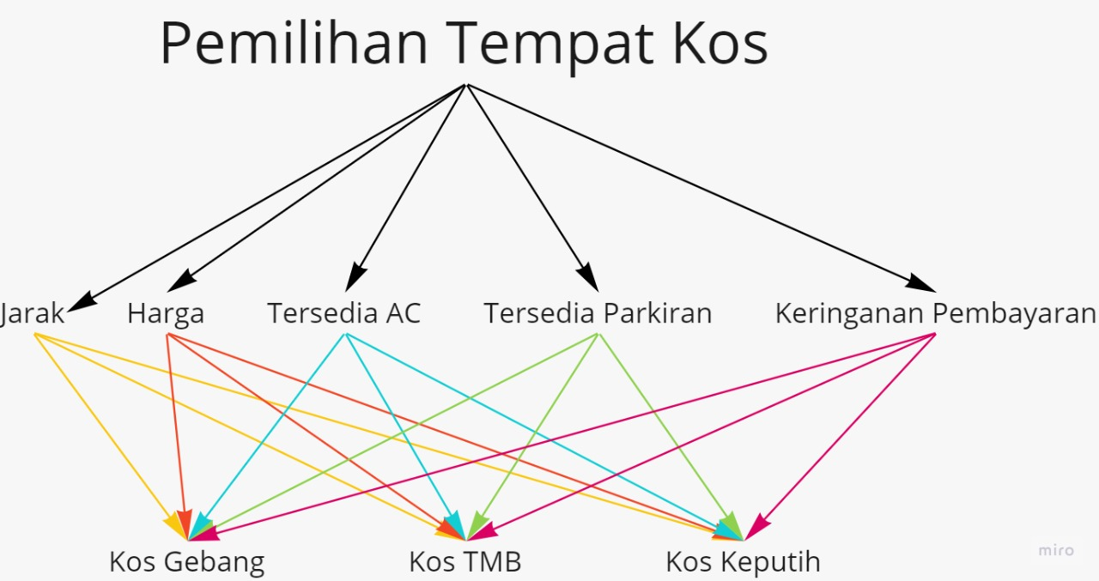
NO 3

